Güz
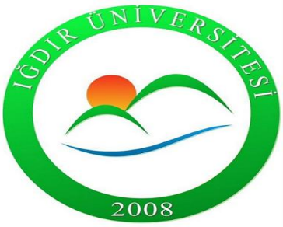 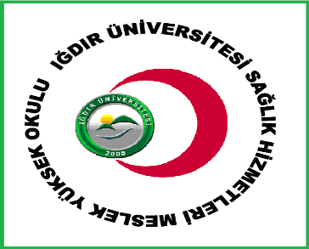 IĞDIR ÜNİVERSİTESİ DİŞ HEKİMLİĞİ FAKÜLTESİ 2026-2027 EĞİTİM ÖĞRETİM YILI BAHAR DÖNEMİ ARA SINAV PROGRAMI

DİŞ HEKİMLİĞİ 1. SINIF
 | 1 HAZİRAN PAZARTESİ | 2 HAZİRAN SALI | 3 HAZİRAN ÇARŞAMBA | 4 HAZİRAN PERŞEMBE | 5 HAZİRAN CUMA | 6 HAZİRAN CUMARTESİ | 7 HAZİRAN PAZAR
08:00-08:45 |  |  |  |  | Anatomi I Dr. Ömer SARAÇ 204
09:00-09:45
10:00-10:45 |  | Diş Anatomisi ve Fizyolojisi Teorik Dr. Öğr. Gör. Furkan KARATAŞ 204 |  | UZMER 204
11:00-11:45
13:00-13:45 | Fizyoloji Öğr. Gör. Ayşegül YURT 204 | Diş Hekimliği Tarihi ve Deontoloji Dr. Öğr. Üyesi Gizem KARAGÖZ DOĞAN 204 | Diş Anatomisi ve Fizyolojisi Uygulama Furkan KARATAŞ
14:00-14:45
15:00-15:45
16:00-16:45

DİŞ HEKİMLİĞİ 1. SINIF
 | 8 HAZİRAN PAZARTESİ | 9 HAZİRAN SALI | 10 HAZİRAN ÇARŞAMBA | 11 HAZİRAN PERŞEMBE | 12 HAZİRAN CUMA
08:00-08:45
09:00-09:45
10:00-10:45 | Biyokimya Doç. Dr. Fikret TÜRKAN 204 | Diş Hekimliğinde İş Sağlığı ve Güvenliği Öğr. Gör. Dr. Mahmut SOYLU 204
11:00-11:45 |  |  |  | Dijital Okuryazarlık Doç. Dr. İshak PAÇAL 204
13:00-13:45 |  |  | Biyofizik Dr. Öğr. ÜyesiBingül Kurt Urhan 204 | Müzik Dr. Öğr. Üyesi Mehmetali MAMMADALIYEV 204
14:00-14:45
15:00-15:45
16:00-16:45

